Instrucciones de uso
Instrucciones de uso

Esta es la hoja de control y cálculo para el código de simulación térmica para el satélite TEIDESAT-I. El código, que se ejecuta en MATHLAB, tiene como objetivo proporcionar una aproximación de la evolución de temperaturas de los distintos componentes del satélite a lo largo del tiempo.

Para ejecutarse, la simulación necesita los siguientes datos: Parametros de inicio y simulación, definición de órbita y orientación, definición de los modos de operación, secuencia de operación (modos), Listado de piezas y propiedades de cada pieza y conductancias térmicas entre las distintas piezas. Todos estos parámetros se proporcionarán al código desde esta hoja de cálculo. Para su correcta lectura, esta hoja debe estar en la misma carpeta que la de ejecución del código, y los nombres de las pestañas de datos no deben ser modificados. Además, cualquier cambio realizado debe ser guardado previamente.

Fundamentos de cálculo

El código simula mediante un modelo de elementos de bulto. Es decir, trata las distintas piezas como nodos de temperatura uniforme que intercambian calor entre sí y con el entrono. En cada intervalo de tiempo, el código calcula las transferencias de calor y actualiza las temperaturas de cada nodo. Esto se repite iterativamente hasta el final de la simulación.
Este modelo solo es aceptable cuando las pieza que representa cada nodo no experimenta un gradiente de temperatura muy elevado. Para piezas demasiado largas o con materiales de conductividad pobre puede ser necesario subdividir la pieza en más nodos.

Pestañas de la hoja y configuración previa

Muchas de las hojas de este documento deberán ser leidos por el código, para ello hay encabezados cuya posición no debe ser modificada, estos generalmente estan en negrita. Ver detalles de cada hoja descritos más abajo para conocer más acerca de su uso. En el caso de modificación inadecuada de este documento, se podrá restaurar a una versión anterior disponible en github.

Nodes properties:

Contiene propiedades de interés de los distintos nodos para el análisis, no tiene efectos sobre la ejecución del código por lo que puede ser modificada libremente.

Conductances determination:

Contiene el cálculo de conductancias para uniones atornilladas. Actualmente está enlazada con la matriz de conductancias (conductances_between_nodes), pero si esta se definiese independientemente, la hoja de determinación de conductancias también podría modificarse libremente.

Startup parameters:

Esta hoja define los parametros de arranque y de simulación del codigo, siendo estos:

Radiation to sun and planet: Booleano que define si se va a calcular o no la radiación proveniente de la tierra y el sol así como el albedo. Útil para simulaciones en estado estacionario.

Radiation to vacuum: Booleano que define si se va a calcular o no el intercambio de radiación con el vacío circundante. Util para aislar el satélite del entorno y comprobar cumplimiento de la conservación de energía.

Vacuum temperature: Temperatura del vacío. Normalmente es de unos 2,7 K. No obstante definir vacios calientes puede ser útil para analisis estacionarios.

Starting temperature: Temperatura inicial de todos los nodos. La temperatura en el segundo 0 de la simulación.
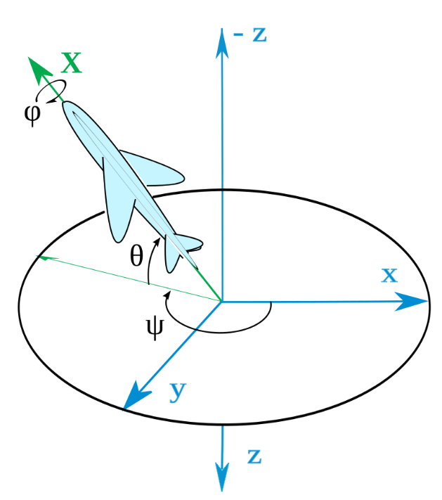
dt: Tiempo de un paso en la simulación en segundos. Este parámetro sirve como resolución temporal de la simulación. Un intervalo de tiempo muy pequeño proporciona resultados más precisos, a cambio de mayor uso de memoria y tiempo de ejecución. Un intervalo de tiempo grande disminuye la precisión a cambio de mayor velocidad de cálculo. Un intervalo de tiempo excesivamente grande puede provocar errores importantes en los resultados, fluctuaciones o incluso divergencia. En general, cuando se espera que existan cambios rápidos en la temperatura (ej; modo payload) se debe utilizar intervalos de tiempo más reducidos.

Orbital parameters:

Esta hoja define las condiciones orbitales y de orientación del satelite.

Los tres primeros parámetros (roll pitch and yaw) (Alabeo, cabeceo y guiñada) medidos en grados representan la orientación del satelite en cada eje. Se utiliza la convención de ejes para aeronaves DIN 9300 (consistente con los ya usados en el satélite) y los angulos de Tait-Bryan. En la imagen, phi = roll, theta = pitch, psi = yaw. Los ejes en azul se corresponden tal que: X+ = dirección de movimiento, Z+ = Nadir , Y+ = Lateral. Los ejes en verde ( Solo pintado X) Se corresponden con los ejes de la estructura (Ej: X+ = Dirección en la que se encuentra el panel X+)

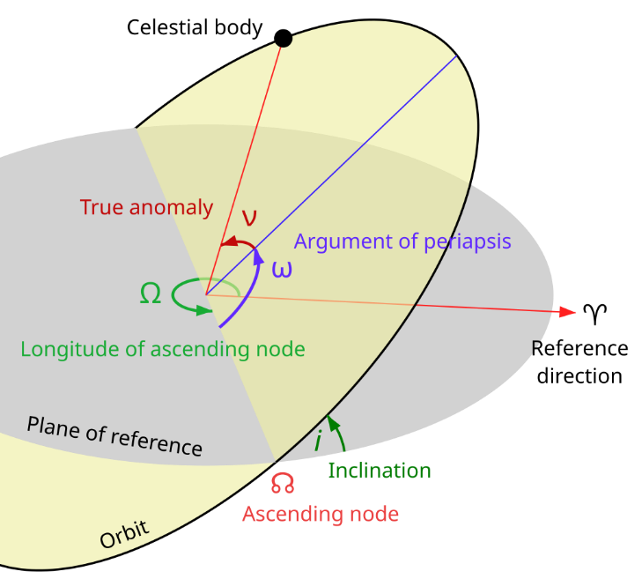
Los siguientes parametros definen la órbita del satélite, asumiendo siempre órbita circular. La longitud del nodo ascendente y la inclinación (en verde en la imagen) definen la orientación de la órbita mientras que la altura orbital definen la altura sobre el nivel del mar. Las referencias usadas para estos parámetros son: El plano de la ecliptica (plano en el que todos los planetas se mueven), y el vector solar (linea que une la tierra con el sol). Utilizar estas referencias garantiza que las propiedades térmicas de la órbita (posición respecto al sol) se mantengan constantes durante toda la simulación, permitiendo simular órbitas heliosíncronas. No obstante otros tipos de órbita cambian lentamente su posición respecto al sol con el paso del tiempo. Se considera que para la mayoria de simulaciones, con inclinaciones bajas o tiempos de simulación inferiores a una semana, este cambio es despreciable.

Nodes thermal properties

Define los nodos y las propiedades de cada uno. El numero de filas y el nombre de los nodos así como sus propiedades pueden ser modificados libremente. El orden en el que se coloquen los nodos es importante, ya que será el mismo orden que el programa tomará para corresponder los datos con los especificados en las otras hojas. El programa emitirá mensajes de error automaticos si el número de nodos entre distintas hojas no coincide, pero no detectará colocación en orden inconsistente o datos incorrectos.

Algunos parametros a introducir aquí son: Area radiativa, area que está expuesta al exterior y disponible para radiar o absorber calor .Emisividad y absortancia, valores que representan las capacidades de absorción y emisión del material para espectro completo y infrarrojos respectivamente. Componentes del vector normal, dirreción del vector normal a la superficie externa, usado para calcular angulos de incidencia, debe estar normalizado (módulo 1). Radiación, booleano que determina si un nodo tiene superficie con la que radiar al entorno.

Operation

El programa leerá los calores generados en cada modo de funcionamiento y la secuencia de funcionamiento de esta hoja. La simulación terminará cuando llegue al final de la secuencia de funcionamiento. Los tiempos de funcionamiento se definen arriba en segundos (fila azul) , y los calores en la tabla de abajo en vatios. Esta hoja puede ser rellenada manualmente pero, para mayor comodidad, cuenta funciones que permiten calcular el tiempo especificando en días horas minutos y segundos, así como funciones de busqueda que rellenan los calores automáticamente con tan solo especificar el nombre del modo de funcionamiento en la primera fila, usando los datos de la hoja "Modes". Es posible arrastrar estas fórmulas o ampliar los rangos de busqueda en las formulas para aumentar el tamaño de la tabla si se requieren secuencias de operación más complejas o mayor número de nodos. Esta hoja no puede tener columnas o filas incompletas, de lo contrario el programa las leerá dando lugar a errores. Así mismo, el orden de los nodos debe coincidir con el especificado en Nodes thermal properties.

Modes

Hoja auxiliar para definir los modos de operación. Si se definen los calores generados (en vatios) por componente en un modo de operación aquí, definiendo el nombre del nodo en la primera fila, estos calores se trasladarán automáticamente a la hoja de "Operation". De nuevo el orden de los nodos debe coincidir con el especificado en Nodes thermal properties.

Conductance_between_nodes

En esta hoja se definen las conductancias entre nodos. De nuevo, el orden de los nodos debe coincidir con el especificado en Nodes thermal properties. Se trata de una matriz simétrica, con respecto a la diagonal por lo que una mitad se puede rellenar automáticamente. Los valores de la diagonal serán siempre 0. Para facilitar la visualización, se puede establecer un código de colores. Ahora mismo los nodos con posibilidad de tener contacto entre sí se colocan en rojo.

Ejecución del programa

Para iniciar el código se debe ejecutar el archivo main.m. Un mensaje en consola le preguntará al usuario que desea hacer a continuación: solve (resolver), o load (cargar). La opción de solve ejecuta la simulación con los parametros actuales. Tras finalizar esta se podrán guardar los resultados en excel o un en un archivo de datos de mathlab. La consola preguntará al usuario si desea guardar los archivos y con que nombre. En el caso del excel, los datos tardan un tiempo en guardarse y es necesario esperar a la finalización antes de abrir el archivo generado para evitar errores. La opcion de load permite abrir los archivos de mathlab en un gráfico interactivo tras especificar el nombre. Por defecto todos los archivos se guardan en una carpeta aparte denominada "saves"

Conductances determination
Contact types |  |  | Lockheed Martin Bolted-Joint Resistance Data
Alpha | Bolt and filler are between parts. Resistances are in pararell. |  |  | Plate Thickness [mm]
Beta | Only bolt conductance/resistance is considered as thermal path between parts. |  | Bolt diameter [mm] | 1.57 | 3.18
Gamma | No bolt or filler, simple contact resistance. |  | 2.5 | 15.17 | -
Delta | Only filler between parts. |  | 2.8 | 12.6 | -
 |  |  | 3 | 10.89 | 2.7
 |  |  | 3.5 | 6.61 | 2.2
Contact A | Frame + beam |  | 4.2 | 4.5 | 1.5
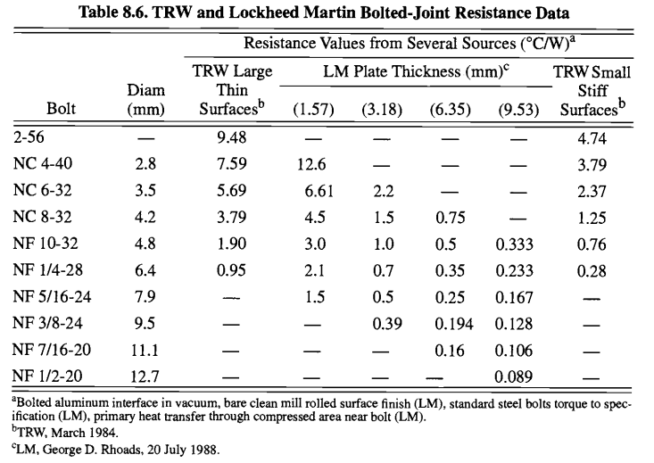
Contact type | Beta
Nodes pairs | (1-3, 1-4, 1-5, 1-6, 2-3, 2-4, 2-5, 2-6)
A [m2] | 0.000776
Bolts per contact | 1
Bolt metric | M3
Plate thickness [mm] | 4 & 2
Table plate thickness [mm] | 3.18
Resistance per bolt [K/W] | 2.7
Conductance per bolt [W/K] | 0.37037037037
Contact conductance [W/K] | 0.37037

Contact B | Frame + Z panel
Contact type | Gamma
Nodes pairs | (1-7, 1-22, 2-7, 2-22)
A [m2] | 0.004852
h [W/m2K] | 50
Contact conductance [W/K] | 0.24

Contact C | Frame + lateral solar panel
Contact type | Beta
Nodes pairs | (1-26, 2-27)
A [m2] | 0.013020
Bolts per contact | 4
Bolt metric | M3
Plate thickness [mm] | 2 & 1,6
Table plate thickness [mm] | 1.57
Resistance per bolt [K/W] | 10.89
Conductance per bolt [W/K] | 0.09183
Contact conductance [W/K] | 0.36731
 |  | Resistances in pararell are sumed.
Contact D | Beam + Z panel
Contact type | Beta
Nodes pairs | (3-7, 4-7, 5-22, 6-22)
A [m2] | 0.003957
Bolts per contact | 2
Bolt metric | M3
Plate thickness [mm] | 2 & 1
Table plate thickness [mm] | 1.57
Resistance per bolt [K/W] | 10.89
Conductance per bolt [W/K] | 0.09183
Contact conductance [W/K] | 0.18365

Contact E | Beam + lateral solar panel
Contact type | Beta
Nodes pairs | (3-25, 4-24, 5-24, 6-25)
A [m2] | 0.016140
Bolts per contact | 2
Bolt metric | M3
Plate thickness [mm] | 2 & 1
Table plate thickness [mm] | 1.57
Resistance per bolt [K/W] | 10.89
Conductance per bolt [W/K] | 0.091827364555
Contact conductance [W/K] | 0.18365

Contact F | Payload plate + EPS alta
Contact type | Beta
Nodes pairs | (7-29)
A [m2] | ?
Bolts per contact | 4
Bolt metric | M2.5
Plate thickness [mm] | 2 & 1,6
Table plate thickness [mm] | 1.57
Resistance per bolt [K/W] | 15.17
Conductance per bolt [W/K] | 0.065919578115
Contact conductance [W/K] | 0.26368

Contact G | Payload plate + LEDs
Contact type | Alpha
Nodes pairs | (7-8, 7-9, 7-10, 7-11)
A [m2] | 0.005500
Bolts per contact | 2
Bolt metric | M3
Plate thickness [mm] | 1 & 1,15
Table plate thickness [mm] | 1.57
Resistance per bolt [K/W] | 10.89
Conductance per bolt [W/K] | 0.091827364555
h filler [W/m2K] | 1000
Contact conductance [W/K] | 5.68365

Contact H | Rods connections
Contact type | Beta
Nodes pairs | (12-13, 13-20, 20-21, 20-23)
Bolts per contact | 4
Bolt metric | M3
Plate thickness [mm] | 1.57
Table plate thickness [mm] | 1.57
Resistance per bolt [K/W] | 10.89
Conductance per bolt [W/K] | 0.091827364555
Contact conductance [W/K] | 0.36731

Contact J | Beam + Batteries insulation/Transceiver
Contact type | Beta
Nodes pairs | (3-13, 4-13, 5-21, 6-21)
Bolts per contact | 2
Bolt metric | M3
Plate thickness [mm] | 4 & 1.57
Table plate thickness [mm] | 1.57
Resistance per bolt [K/W] | 10.89
Conductance per bolt [W/K] | 0.091827364555
Contact conductance [W/K] | 0.18365

Contact K | Batteries + Insulation
Contact type | Delta
Nodes pairs | (13-14, 13-15, 13-16, 13-17, 13-18, 13-19)
A [m2] | 0.037570
h filler [W/m2K] | 1000
Contact conductance [W/K] | 37.57000

Contact L | Antenna module + solar panel Z
Contact type | Beta
Nodes pairs | (22-28)
A [m2] | ?
Bolts per contact | 4
Bolt metric | M3
Plate thickness [mm] | 1 & 1
Table plate thickness [mm] | 1.57
Resistance per bolt [K/W] | 10.89
Conductance per bolt [W/K] | 0.091827364555
Contact conductance [W/K] | 0.36731

Conductances_between_nodes
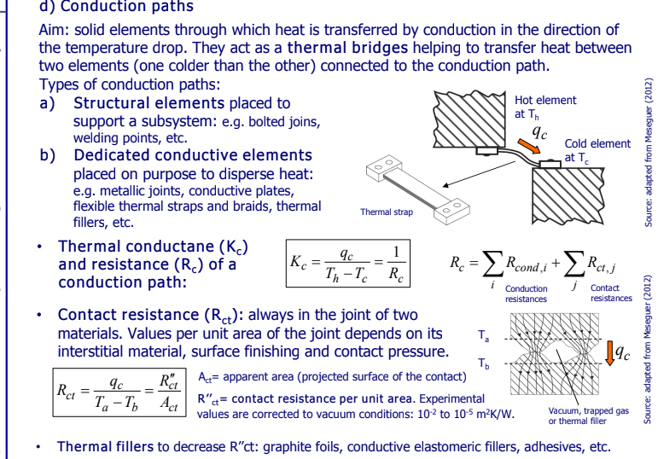
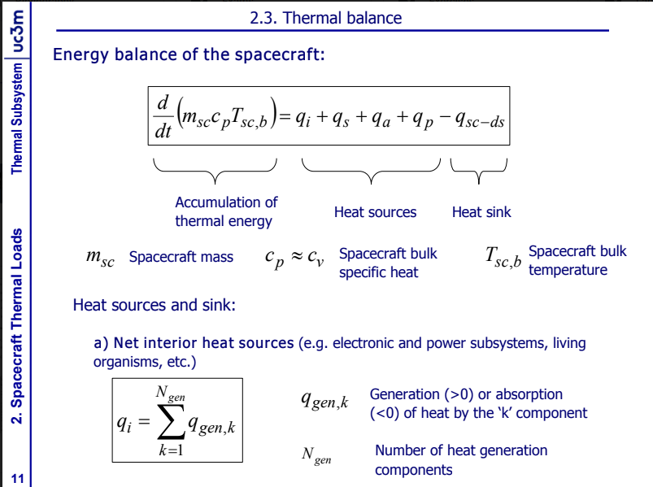
Explanation
En este excel se puede ver la matriz K, que es básicamente cual es la conductancia [W/K] entre los nodos que conectan, los nodos que n ose tocan tienen valor 0 aquí, estos números los he tirado de forma estimada, pero hay que estudiar cada uno con cuidado

conductances [W/K] | node 1 | node 2 | node 3 | node 4 | node 5 | node 6 | node 7 | node 8 | node 9 | node 10 | node 11 | node 12 | node 13 | node 14 | node 15 | node 16 | node 17 | node 18 | node 19 | node 20 | node 21 | node 22 | node 23 | node 24 | node 25 | node 26 | node 27 | node 28 | node 29
node 1 | 0.000 | 0.000 | 0.370 | 0.370 | 0.370 | 0.370 | 0.243 | 0.000 | 0.000 | 0.000 | 0.000 | 0.000 | 0.000 | 0.000 | 0.000 | 0.000 | 0.000 | 0.000 | 0.000 | 0.000 | 0.000 | 0.243 | 0.000 | 0.000 | 0.000 | 0.367 | 0.000 | 0.000 | 0.000
node 2 | 0.000 | 0.000 | 0.370 | 0.370 | 0.370 | 0.370 | 0.243 | 0.000 | 0.000 | 0.000 | 0.000 | 0.000 | 0.000 | 0.000 | 0.000 | 0.000 | 0.000 | 0.000 | 0.000 | 0.000 | 0.000 | 0.243 | 0.000 | 0.000 | 0.000 | 0.000 | 0.367 | 0.000 | 0.000
node 3 | 0.370 | 0.370 | 0.000 | 0.000 | 0.000 | 0.000 | 0.184 | 0.000 | 0.000 | 0.000 | 0.000 | 0.000 | 0.184 | 0.000 | 0.000 | 0.000 | 0.000 | 0.000 | 0.000 | 0.000 | 0.000 | 0.000 | 0.000 | 0.000 | 0.184 | 0.000 | 0.000 | 0.000 | 0.000
node 4 | 0.370 | 0.370 | 0.000 | 0.000 | 0.000 | 0.000 | 0.184 | 0.000 | 0.000 | 0.000 | 0.000 | 0.000 | 0.184 | 0.000 | 0.000 | 0.000 | 0.000 | 0.000 | 0.000 | 0.000 | 0.000 | 0.000 | 0.000 | 0.184 | 0.000 | 0.000 | 0.000 | 0.000 | 0.000
node 5 | 0.370 | 0.370 | 0.000 | 0.000 | 0.000 | 0.000 | 0.000 | 0.000 | 0.000 | 0.000 | 0.000 | 0.000 | 0.000 | 0.000 | 0.000 | 0.000 | 0.000 | 0.000 | 0.000 | 0.000 | 0.184 | 0.184 | 0.000 | 0.184 | 0.000 | 0.000 | 0.000 | 0.000 | 0.000
node 6 | 0.370 | 0.370 | 0.000 | 0.000 | 0.000 | 0.000 | 0.000 | 0.000 | 0.000 | 0.000 | 0.000 | 0.000 | 0.000 | 0.000 | 0.000 | 0.000 | 0.000 | 0.000 | 0.000 | 0.000 | 0.184 | 0.184 | 0.000 | 0.000 | 0.184 | 0.000 | 0.000 | 0.000 | 0.000
node 7 | 0.243 | 0.243 | 0.184 | 0.184 | 0.000 | 0.000 | 0.000 | 5.684 | 5.684 | 5.684 | 5.684 | 0.000 | 0.000 | 0.000 | 0.000 | 0.000 | 0.000 | 0.000 | 0.000 | 0.000 | 0.000 | 0.000 | 0.000 | 0.000 | 0.000 | 0.000 | 0.000 | 0.000 | 0.264
node 8 | 0.000 | 0.000 | 0.000 | 0.000 | 0.000 | 0.000 | 5.684 | 0.000 | 0.000 | 0.000 | 0.000 | 0.000 | 0.000 | 0.000 | 0.000 | 0.000 | 0.000 | 0.000 | 0.000 | 0.000 | 0.000 | 0.000 | 0.000 | 0.000 | 0.000 | 0.000 | 0.000 | 0.000 | 0.000
node 9 | 0.000 | 0.000 | 0.000 | 0.000 | 0.000 | 0.000 | 5.684 | 0.000 | 0.000 | 0.000 | 0.000 | 0.000 | 0.000 | 0.000 | 0.000 | 0.000 | 0.000 | 0.000 | 0.000 | 0.000 | 0.000 | 0.000 | 0.000 | 0.000 | 0.000 | 0.000 | 0.000 | 0.000 | 0.000
node 10 | 0.000 | 0.000 | 0.000 | 0.000 | 0.000 | 0.000 | 5.684 | 0.000 | 0.000 | 0.000 | 0.000 | 0.000 | 0.000 | 0.000 | 0.000 | 0.000 | 0.000 | 0.000 | 0.000 | 0.000 | 0.000 | 0.000 | 0.000 | 0.000 | 0.000 | 0.000 | 0.000 | 0.000 | 0.000
node 11 | 0.000 | 0.000 | 0.000 | 0.000 | 0.000 | 0.000 | 5.684 | 0.000 | 0.000 | 0.000 | 0.000 | 0.000 | 0.000 | 0.000 | 0.000 | 0.000 | 0.000 | 0.000 | 0.000 | 0.000 | 0.000 | 0.000 | 0.000 | 0.000 | 0.000 | 0.000 | 0.000 | 0.000 | 0.000
node 12 | 0.000 | 0.000 | 0.000 | 0.000 | 0.000 | 0.000 | 0.000 | 0.000 | 0.000 | 0.000 | 0.000 | 0.000 | 0.367 | 0.000 | 0.000 | 0.000 | 0.000 | 0.000 | 0.000 | 0.000 | 0.000 | 0.000 | 0.000 | 0.000 | 0.000 | 0.000 | 0.000 | 0.000 | 0.000
node 13 | 0.000 | 0.000 | 0.184 | 0.184 | 0.000 | 0.000 | 0.000 | 0.000 | 0.000 | 0.000 | 0.000 | 0.367 | 0.000 | 37.570 | 37.570 | 37.570 | 37.570 | 37.570 | 37.570 | 0.367 | 0.000 | 0.000 | 0.000 | 0.000 | 0.000 | 0.000 | 0.000 | 0.000 | 0.000
node 14 | 0.000 | 0.000 | 0.000 | 0.000 | 0.000 | 0.000 | 0.000 | 0.000 | 0.000 | 0.000 | 0.000 | 0.000 | 37.570 | 0.000 | 0.000 | 0.000 | 0.000 | 0.000 | 0.000 | 0.000 | 0.000 | 0.000 | 0.000 | 0.000 | 0.000 | 0.000 | 0.000 | 0.000 | 0.000
node 15 | 0.000 | 0.000 | 0.000 | 0.000 | 0.000 | 0.000 | 0.000 | 0.000 | 0.000 | 0.000 | 0.000 | 0.000 | 37.570 | 0.000 | 0.000 | 0.000 | 0.000 | 0.000 | 0.000 | 0.000 | 0.000 | 0.000 | 0.000 | 0.000 | 0.000 | 0.000 | 0.000 | 0.000 | 0.000
node 16 | 0.000 | 0.000 | 0.000 | 0.000 | 0.000 | 0.000 | 0.000 | 0.000 | 0.000 | 0.000 | 0.000 | 0.000 | 37.570 | 0.000 | 0.000 | 0.000 | 0.000 | 0.000 | 0.000 | 0.000 | 0.000 | 0.000 | 0.000 | 0.000 | 0.000 | 0.000 | 0.000 | 0.000 | 0.000
node 17 | 0.000 | 0.000 | 0.000 | 0.000 | 0.000 | 0.000 | 0.000 | 0.000 | 0.000 | 0.000 | 0.000 | 0.000 | 37.570 | 0.000 | 0.000 | 0.000 | 0.000 | 0.000 | 0.000 | 0.000 | 0.000 | 0.000 | 0.000 | 0.000 | 0.000 | 0.000 | 0.000 | 0.000 | 0.000
node 18 | 0.000 | 0.000 | 0.000 | 0.000 | 0.000 | 0.000 | 0.000 | 0.000 | 0.000 | 0.000 | 0.000 | 0.000 | 37.570 | 0.000 | 0.000 | 0.000 | 0.000 | 0.000 | 0.000 | 0.000 | 0.000 | 0.000 | 0.000 | 0.000 | 0.000 | 0.000 | 0.000 | 0.000 | 0.000
node 19 | 0.000 | 0.000 | 0.000 | 0.000 | 0.000 | 0.000 | 0.000 | 0.000 | 0.000 | 0.000 | 0.000 | 0.000 | 37.570 | 0.000 | 0.000 | 0.000 | 0.000 | 0.000 | 0.000 | 0.000 | 0.000 | 0.000 | 0.000 | 0.000 | 0.000 | 0.000 | 0.000 | 0.000 | 0.000
node 20 | 0.000 | 0.000 | 0.000 | 0.000 | 0.000 | 0.000 | 0.000 | 0.000 | 0.000 | 0.000 | 0.000 | 0.000 | 0.367 | 0.000 | 0.000 | 0.000 | 0.000 | 0.000 | 0.000 | 0.000 | 0.367 | 0.000 | 0.367 | 0.000 | 0.000 | 0.000 | 0.000 | 0.000 | 0.000
node 21 | 0.000 | 0.000 | 0.000 | 0.000 | 0.184 | 0.184 | 0.000 | 0.000 | 0.000 | 0.000 | 0.000 | 0.000 | 0.000 | 0.000 | 0.000 | 0.000 | 0.000 | 0.000 | 0.000 | 0.367 | 0.000 | 0.000 | 0.000 | 0.000 | 0.000 | 0.000 | 0.000 | 0.000 | 0.000
node 22 | 0.243 | 0.243 | 0.000 | 0.000 | 0.184 | 0.184 | 0.000 | 0.000 | 0.000 | 0.000 | 0.000 | 0.000 | 0.000 | 0.000 | 0.000 | 0.000 | 0.000 | 0.000 | 0.000 | 0.000 | 0.000 | 0.000 | 0.000 | 0.000 | 0.000 | 0.000 | 0.000 | 0.367 | 0.000
node 23 | 0.000 | 0.000 | 0.000 | 0.000 | 0.000 | 0.000 | 0.000 | 0.000 | 0.000 | 0.000 | 0.000 | 0.000 | 0.000 | 0.000 | 0.000 | 0.000 | 0.000 | 0.000 | 0.000 | 0.367 | 0.000 | 0.000 | 0.000 | 0.000 | 0.000 | 0.000 | 0.000 | 0.000 | 0.000
node 24 | 0.000 | 0.000 | 0.000 | 0.184 | 0.184 | 0.000 | 0.000 | 0.000 | 0.000 | 0.000 | 0.000 | 0.000 | 0.000 | 0.000 | 0.000 | 0.000 | 0.000 | 0.000 | 0.000 | 0.000 | 0.000 | 0.000 | 0.000 | 0.000 | 0.000 | 0.000 | 0.000 | 0.000 | 0.000
node 25 | 0.000 | 0.000 | 0.184 | 0.000 | 0.000 | 0.184 | 0.000 | 0.000 | 0.000 | 0.000 | 0.000 | 0.000 | 0.000 | 0.000 | 0.000 | 0.000 | 0.000 | 0.000 | 0.000 | 0.000 | 0.000 | 0.000 | 0.000 | 0.000 | 0.000 | 0.000 | 0.000 | 0.000 | 0.000
node 26 | 0.367 | 0.000 | 0.000 | 0.000 | 0.000 | 0.000 | 0.000 | 0.000 | 0.000 | 0.000 | 0.000 | 0.000 | 0.000 | 0.000 | 0.000 | 0.000 | 0.000 | 0.000 | 0.000 | 0.000 | 0.000 | 0.000 | 0.000 | 0.000 | 0.000 | 0.000 | 0.000 | 0.000 | 0.000
node 27 | 0.000 | 0.367 | 0.000 | 0.000 | 0.000 | 0.000 | 0.000 | 0.000 | 0.000 | 0.000 | 0.000 | 0.000 | 0.000 | 0.000 | 0.000 | 0.000 | 0.000 | 0.000 | 0.000 | 0.000 | 0.000 | 0.000 | 0.000 | 0.000 | 0.000 | 0.000 | 0.000 | 0.000 | 0.000
node 28 | 0.000 | 0.000 | 0.000 | 0.000 | 0.000 | 0.000 | 0.000 | 0.000 | 0.000 | 0.000 | 0.000 | 0.000 | 0.000 | 0.000 | 0.000 | 0.000 | 0.000 | 0.000 | 0.000 | 0.000 | 0.000 | 0.367 | 0.000 | 0.000 | 0.000 | 0.000 | 0.000 | 0.000 | 0.000
node 29 | 0.000 | 0.000 | 0.000 | 0.000 | 0.000 | 0.000 | 0.264 | 0.000 | 0.000 | 0.000 | 0.000 | 0.000 | 0.000 | 0.000 | 0.000 | 0.000 | 0.000 | 0.000 | 0.000 | 0.000 | 0.000 | 0.000 | 0.000 | 0.000 | 0.000 | 0.000 | 0.000 | 0.000 | 0.000

